Cover
Software Basic Design Document
MoveMate App

Document ID | 1
Project | MoveMate
Project Manager | VinhCP
System | PP
App | MoveMate
Revision
Ngày tháng update lần cuối
Người update cuối cùng

Design CN Đki
I - Khái quát chức năng

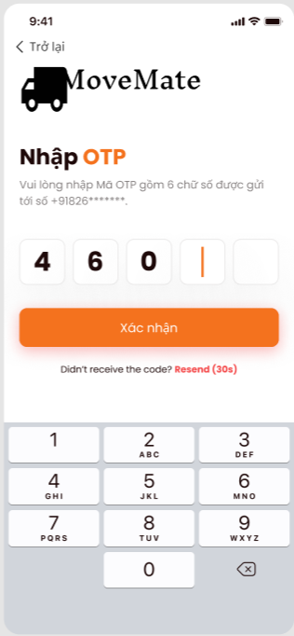
 | 1. Mục đích
 |  | Cho phép user thực hiện đăng ký tài khoản
 | 2. Actor
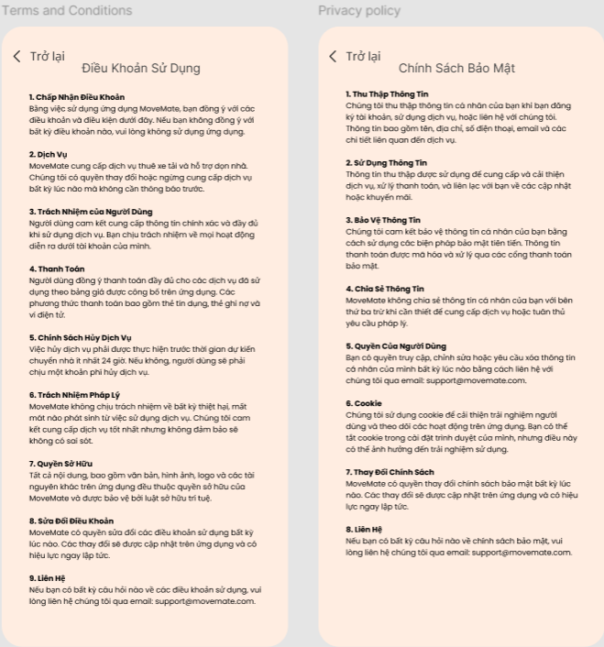
 |  | Dưới đây là các đối tượng user sử dụng chức năng này
 |  |  | User
 | 3. Trigger
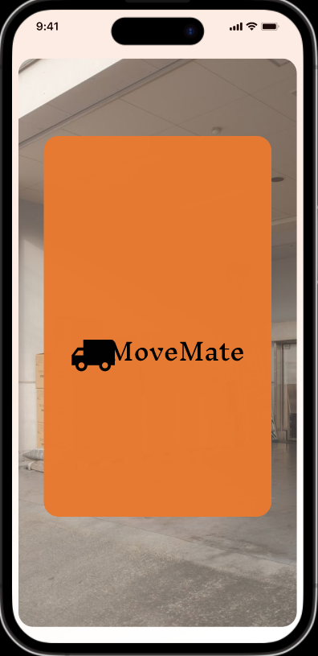
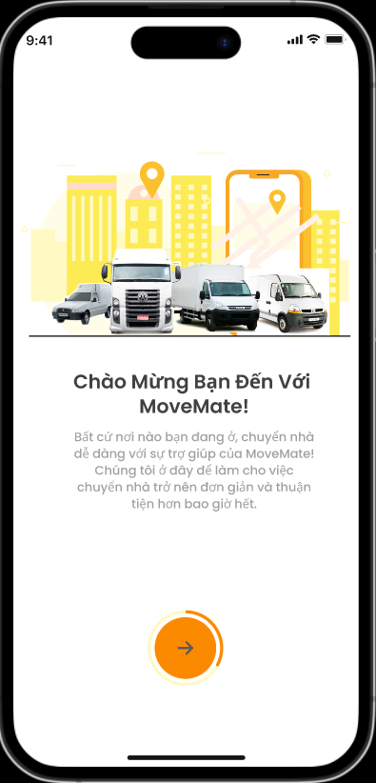

 | 4. Pre-condition
 |  | Người dùng đã đồng ý các chính sách của MoveMate (gồm term of use và privacy policy)
 | 5. Post-condition
 |  | Người dùng tạo được tài khoản và có thể sử dụng tài khoản vừa tạo để login vào app

 | 6. Tài liệu liên quan

 |  | No | File name | Ref Requirement ID | Revision |  | Ngày input
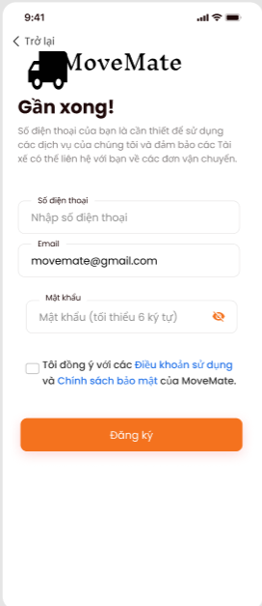

II - Spec màn hình

 | MMA-001-Splash

 |  |  |  |  |  | No | ID control | Control name | Type | Gía trị khởi tạo | Number of Digits | Bắt buộc input | Có thể edit | Event | Spec
 |  |  |  |  |  | 1 | MMA-001-Splash | Screen | Screen | - | - | - | - | - | Màn hình splash hiển thị 3s trước khi vào app

MMA-001-Splash

 | MMA-002-Intro

 |  |  |  |  |  | No | ID control | Control name | Type | Gía trị khởi tạo | Number of Digits | Bắt buộc input | Có thể edit | Event | Spec
 |  |  |  |  |  | 1 | MMA-002-Intro-1 | (->) | Button | Enable | - | - | - | tap vào button | Khi tap, transit màn hình [MMA-003-Intro]

1

MMA-002-Intro

 | MMA-003-Intro
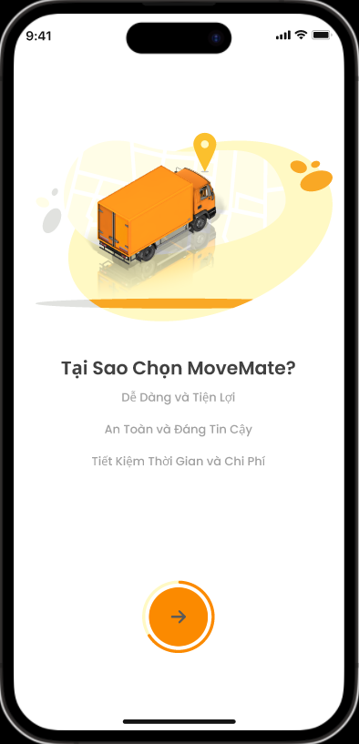
 |  |  |  |  |  | No | ID control | Control name | Type | Gía trị khởi tạo | Number of Digits | Bắt buộc input | Có thể edit | Event | Spec
 |  |  |  |  |  | 1 | MMA-003-Intro-1 | (->) | Button | Enable | - | - | - | tap vào button | Khi tap, transit màn hình [MMA-004-Intro]

1

MMA-003-Intro

 | MMA-004-Intro
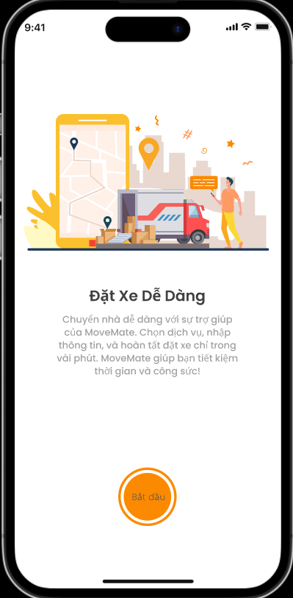
 |  |  |  |  |  | No | ID control | Control name | Type | Gía trị khởi tạo | Number of Digits | Bắt buộc input | Có thể edit | Event | Spec
 |  |  |  |  |  | 1 | MMA-004-Intro-1 | Bắt đầu | Button | Enable | - | - | - | tap vào button | Khi tap, transit màn hình [MMA-005-Register information]

1

MMA-004-Intro

 | MMA-005-Register information

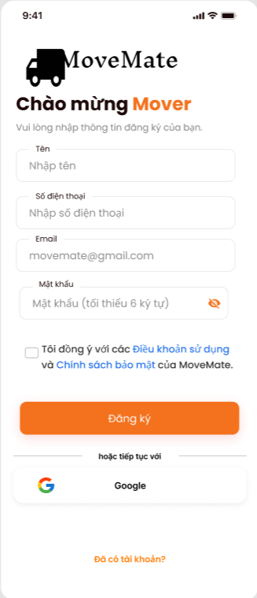
 |  |  |  |  |  | No | ID control | Control name | Type | Gía trị khởi tạo | Number of Digits | Bắt buộc input | Có thể edit | Event | Spec
 |  |  |  |  |  | 1 | MMA-005-1 | Tên | Text box | Nhập tên | 50 | o | o | lost focus | length: trong vòng 50 chữ cái khi focus vào không input thông tin và lost focus thì vùng textbox sẽ bị thông báo [bắt buộc]
 |  |  |  |  |  | 2 | MMA-005-2 | Số điện thoại | Text box | Nhập số điện thoại | 15 | o | o | lost focus | Không được chứa ký tự đặc biệt (như !#$%&'*+/=?^_`{|}~.,...). Chỉ cho phép nhập số (0-9) Không được phép có dấu cách giữa các số. Số điện thoại có thể chứa từ 10 đến 15 ký tự, bao gồm cả mã quốc gia nếu có. Trường hợp: + Nếu textbox bị bỏ trống và mất focus, vùng textbox sẽ bị tô đỏ, và hiện thông báo lỗi "[bắt buộc]" bên dưới textbox. + Nếu số điện thoại không đúng định dạng, vùng textbox sẽ bị tô đỏ, và hiện thông báo lỗi "[không đúng định dạng số điện thoại]". + Nếu số điện thoại hợp lệ, không có lỗi hiển thị, và vùng textbox sẽ hiển thị trạng thái bình thường.

1

2

3
 |  |  |  |  |  | 3 | MMA-005-3 | Email | Text box | Email (tùy chọn) | 100 | o | o | lost focus | Format: A@B Length: Trong vòng 100 ký tự Trong đó, A và B là bắt buộc A sẽ tuân theo rule dưới đây. + Bao gồm alphanumeric 1 byte (ký tự romaji a~z. A~Z, và numeric 0~9) + Có thể nhập ký hiệu「.」vào giữa string (không thể đặt ở đầu, đuôi hay đặt liên tiếp) + Symbol halfsize: !#$%&'*+/=?^_`{|}~- + Max length là 64 ký tự. B sẽ tuân theo rule dưới đây. + Bao gồm alphanumeric 1 byte (ký tự romaji a~z. A~Z, và numeric 0~9) + Cần có ít nhất một ký tự「.」, có thể sử dụng nhiều ký tự cũng được (không thể đặt ở đầu, đuôi hay đặt liên tiếp) + Có thể nhập ký hiệu「-」vào giữa string (không thể đặt ở đầu, đuôi) + Không thể sử dụng ký hiệu halfsize (!#$%&'*+/=?^_`{|}~ ) + Min length là 3, max length là 63. Khi focus vào không input thông tin và lost focus thì vùng textbox sẽ bị tô đỏ. Và hiện message [bắt buộc] ở phía dưới textbox. Trường hợp email không đúng định dạng, hiển thị [không đúng dạng địa chỉ email] và vùng textbox sẽ bị tô đỏ.

5
4

6
7

8

9

10
 |  |  |  |  |  | 4 | MMA-005-4 | Mật khẩu | Text box | - | 99 | o | o | lost focus | Mask nội dung input bằng "●". Khi mask thì hiển thị "●"/Khi bỏ mask thì hiển thị nội dung. Length: Mật khẩu phải có độ dài từ 8 đến 32 ký tự. Character Requirements: Alphanumeric: Bao gồm ít nhất một chữ cái viết hoa (A-Z), một chữ cái viết thường (a-z), và một số (0-9). Special Characters: Mật khẩu phải bao gồm ít nhất một ký tự đặc biệt trong số các ký tự sau: !@#$%^&*()-_=+[]{}|;:,.<>?/~. No Spaces: Không được phép có dấu cách trong mật khẩu. Trường hợp Nếu textbox bị bỏ trống và mất focus, vùng textbox sẽ bị tô đỏ, và hiện thông báo lỗi "[bắt buộc]" bên dưới textbox. Invalid Format: Nếu mật khẩu không đáp ứng đủ các yêu cầu về định dạng, vùng textbox sẽ bị tô đỏ, và hiện thông báo lỗi "[Mật khẩu phải từ 8-32 ký tự, bao gồm ít nhất một chữ hoa, một chữ thường, một số, và một ký tự đặc biệt]".
11

MMA-005-Register information

 |  |  |  |  |  | 5 | MMA-005-5 | Mask icon | Icon | mask | - | - | o | tap vào icon | Khi tap, thực hiện mask/unmask nội dung. Khi mask hiển thị "●", khi bỏ mask hiển thị nội dung input.

 |  |  |  |  |  | 6 | MMA-005-6 | Đồng ý term&policy | Checkbox | uncheck | - | - | o | tap vào checkbox | Có thể check hoặc uncheck Bắt buộc: checkbox phải được chọn trước khi người dùng có thể tiến hành bước hoàn tất đăng ký Nếu checkbox không được chọn khi người dùng cố gắng tiến hành, hiển thị thông báo lỗi: "Vui lòng đồng ý với điều khoản và chính sách trước khi tiếp tục." Trạng thái đã chọn: Nếu hộp kiểm được chọn, hãy cho phép người dùng tiếp tục mà không có bất kỳ lỗi xác thực nào.

 |  |  |  |  |  | 7 | MMA-005-7 | Điều khoản sử dụng | Hyperlink | enable | - | - | - | tap vào hyperlink | Khi tap, transit màn hình điều khoản sử dụng [MMA-006-Terms of use]

 |  |  |  |  |  | 8 | MMA-005-8 | Chính sách bảo mật | Hyperlink | enable | - | - | - | tap vào hyperlink | Khi tap, transit màn hình chính sách bảo mật [MMA-007-Privacy policy]

 |  |  |  |  |  | 9 | MMA-005-9 | Đăng ký | Button | disable | - | - | o | tap vào button | Trường hợp mail address (user ID), password, sdt đều đã được input và pass toàn bộ validation và đồng ý term & policy thì sẽ chuyển button này từ disable sang enable. 1. Khi click button: 1.1. Kiểm tra nếu emai và sdtl được sử dụng hiện message [email/sdt đã được sử dụng], và bôi đỏ chỗ email/sdt . 1.2 Trường hợp tạo thành công: + Thực hiện gởi confirm code đến sdt đã đăng ký theo format và di chuyển đến màn hình : [MMA-008-Confirm code] + Tự động fill thông tin sdt đã đăng ký vào màn hình [MMA-008-Confirm code]. 1.3 Trường hợp tạo thất bại, hiển thị message [tạo tài khoản thất bại, vui lòng kiểm tra lại], nhấn button OK ở message thì close message và hiển thị màn hình hiện tại, giữ nguyên thông tin đã input. Note: + Email/sdt đã được sử dụng là email/sdt của có status là đang sử dụng. Email/sdt đã sử dụng để đăng ký nhưng chưa được confirm thì vẫn được sử dụng (check lại BE xem có issue gì nếu làm như vậy không) + Khi thực hiện đăng ký thì đồng thời lưu thông tin đồng ý term of use/policy

 |  |  |  |  |  | 10 | MMA-005-10 | Gmail | Button | enable | - | - | - | tap vào button | Khi người dùng nhấn vào nút, hệ thống phải khởi động quy trình OAuth với Google để xác thực người dùng thông qua tài khoản Gmail của họ. Google OAuth: Hệ thống phải chuyển hướng người dùng một cách an toàn đến trang đăng nhập của Google và yêu cầu các quyền cần thiết để tạo tài khoản. Trường hợp Xác thực thành công: Nếu xác thực với Google thành công, hệ thống phải tự động tạo tài khoản người dùng mới bằng thông tin từ tài khoản Gmail (tên, email). Người dùng sẽ được chuyển hướng đến màn hình [MMA-009-Confirm phone number] để bổ sung sdt Xác thực thất bại: Nếu xác thực không thành công, người dùng sẽ nhận được thông báo lỗi "Xác thực thất bại. Vui lòng thử lại." Nếu người dùng hủy quy trình xác thực, hiển thị thông báo phù hợp như "Quá trình đăng ký đã bị hủy." Nếu tài khoản Gmail đã được liên kết với tài khoản hiện có, thông báo người dùng với thông điệp như "Tài khoản Gmail này đã được đăng ký."

 |  |  |  |  |  | 11 | MMA-005-11 | Đã có tài khoản? | Button | Enable | - | - | - | tap vào button | Khi tap, transit màn hình đăng nhập [MMA-009-Sign in]


1
 | MMA-008-Confirm code
 |  |  |  |  |  | No | ID control | Control name | Type | Gía trị khởi tạo | Number of Digits | Bắt buộc input | Có thể edit | Event | Spec
 |  |  |  |  |  | 1 | MMA-008-Confirm code-1 | Trở lại | Button | Enable | - | - | - | tap vào button | Khi tap, transit màn hình [MMA-005-Register information]
 |  |  |  |  |  | 2 | MMA-008-Confirm code-2 | Số điện thoại đã đăng ký | Text box | Số điện thoại đã đăng ký | 15 | x | x | - | Hiển thị số điện thoại đã được đăng ký của user

 |  |  |  |  |  | 3 | MMA-008-Confirm code-3 | Mã xác thực | Text box | - | 6 | o | o | lost focus | Ký tự có thể nhập: numeric Nhập đủ 6 ký tự thì sẽ enable [xác nhận] button

 |  |  |  |  |  | 4 | MMA-008-Confirm code-4 | Xác nhận | Button | disable | - | - | o | click vào button | Trường hợp maã xác thực đã được input đủ 6 ký tự, thì sẽ chuyển button này từ disable sáng enable. Khi click thực hiện confirm thông tin account đã đăng ký Trường hợp: Confirm thành công, hiển thị [MMA-010-Homepage] với dialog xin quyền vị trí nếu lần đầu đăng nhập Confirm thất bại: Confirm code hết hạn, hiển thị [Mã xác minh đã hết hạn (\n) Vui lòng gửi lại mã xác minh], tô đỏ field confirm code, disable [xác nhận] button Confirm code không đúng, hiển thị [Mã xác minh không chính xác], tô đỏ field confirm code, disable [xác nhận] button Các case thất bại khác, hiển thị [Đã xảy ra lỗi. Vui lòng kiểm tra và thử lại.]. Click button OK trên message hiển thị màn hình [MMA-008-Confirm code] và confirm code được clear

2

3

4

5

 |  |  |  |  |  | 5 | MMA-008-Confirm code-5 | Gửi lại | Button | - | - | - | o | click vào button | Khi click thực hiện gửi confirm code đến sdt đã đki Các case thất bại khác, hiển thị [Đã xảy ra lỗi. Vui lòng kiểm tra và thử lại.]. Click button OK trên message hiển thị màn hình [MMA-008-Confirm code] và confirm code được clear

MMA-008-Confirm code

1
 | MMA-011-Register phone number
 |  |  |  |  |  | No | ID control | Control name | Type | Gía trị khởi tạo | Number of Digits | Bắt buộc input | Có thể edit | Event | Spec
 |  |  |  |  |  | 1 | MMA-011-Register phone number-1 | Trở lại | Button | Enable | - | - | - | tap vào button | Khi tap, transit màn hình [MMA-005-Register information]
 |  |  |  |  |  | 2 | MMA-011-Register phone number-2 | Số điện thoại | Text box | Nhập số điện thoại | 15 | o | o | lost focus | Không được chứa ký tự đặc biệt (như !#$%&'*+/=?^_`{|}~.,...). Chỉ cho phép nhập số (0-9) Không được phép có dấu cách giữa các số. Số điện thoại có thể chứa từ 10 đến 15 ký tự, bao gồm cả mã quốc gia nếu có. Trường hợp: + Nếu textbox bị bỏ trống và mất focus, vùng textbox sẽ bị tô đỏ, và hiện thông báo lỗi "[bắt buộc]" bên dưới textbox. + Nếu số điện thoại không đúng định dạng, vùng textbox sẽ bị tô đỏ, và hiện thông báo lỗi "[không đúng định dạng số điện thoại]". + Nếu số điện thoại hợp lệ, không có lỗi hiển thị, và vùng textbox sẽ hiển thị trạng thái bình thường.

2

3
 |  |  |  |  |  | 3 | MMA-011-Register phone number-3 | Email đã đăng ký | Text box | Email mà user đã đăng ký | 100 | x | x | - | Hiển thị email đã được đăng ký của user
 |  |  |  |  |  | 4 | MMA-011-Register phone number-4 | Mật khẩu | Text box | - | 99 | o | o | lost focus | Mask nội dung input bằng "●". Khi mask thì hiển thị "●"/Khi bỏ mask thì hiển thị nội dung. Length: Mật khẩu phải có độ dài từ 8 đến 32 ký tự. Character Requirements: Alphanumeric: Bao gồm ít nhất một chữ cái viết hoa (A-Z), một chữ cái viết thường (a-z), và một số (0-9). Special Characters: Mật khẩu phải bao gồm ít nhất một ký tự đặc biệt trong số các ký tự sau: !@#$%^&*()-_=+[]{}|;:,.<>?/~. No Spaces: Không được phép có dấu cách trong mật khẩu. Trường hợp Nếu textbox bị bỏ trống và mất focus, vùng textbox sẽ bị tô đỏ, và hiện thông báo lỗi "[bắt buộc]" bên dưới textbox. Invalid Format: Nếu mật khẩu không đáp ứng đủ các yêu cầu về định dạng, vùng textbox sẽ bị tô đỏ, và hiện thông báo lỗi "[Mật khẩu phải từ 8-32 ký tự, bao gồm ít nhất một chữ hoa, một chữ thường, một số, và một ký tự đặc biệt]".

4
5

6
7
8

9

 |  |  |  |  |  | 5 | MMA-011-Register phone number-5 | Mask icon | Icon | mask | - | - | o | tap vào icon | Khi tap, thực hiện mask/unmask nội dung. Khi mask hiển thị "●", khi bỏ mask hiển thị nội dung input.

 |  |  |  |  |  | 6 | MMA-011-Register phone number-6 | Đồng ý term&policy | Checkbox | uncheck | - | - | o | tap vào checkbox | Có thể check hoặc uncheck Bắt buộc: checkbox phải được chọn trước khi người dùng có thể tiến hành bước hoàn tất đăng ký Nếu checkbox không được chọn khi người dùng cố gắng tiến hành, hiển thị thông báo lỗi: "Vui lòng đồng ý với điều khoản và chính sách trước khi tiếp tục." Trạng thái đã chọn: Nếu hộp kiểm được chọn, hãy cho phép người dùng tiếp tục mà không có bất kỳ lỗi xác thực nào.

MMA-011-Register phone number
 |  |  |  |  |  | 7 | MMA-011-Register phone number-7 | Điều khoản sử dụng | Hyperlink | enable | - | - | - | tap vào hyperlink | Khi tap, transit màn hình điều khoản sử dụng [MMA-006-Terms of use]

 |  |  |  |  |  | 8 | MMA-011-Register phone number-8 | Chính sách bảo mật | Hyperlink | enable | - | - | - | tap vào hyperlink | Khi tap, transit màn hình chính sách bảo mật [MMA-007-Privacy policy]

 |  |  |  |  |  | 9 | MMA-011-Register phone number-9 | Đăng ký | Button | disable | - | - | o | tap vào button | Trường hợp password, sdt đều đã được input và pass toàn bộ validation và đồng ý term & policy thì sẽ chuyển button này từ disable sang enable. 1. Khi click button: 1.1. Kiểm tra nếu sdt được sử dụng hiện message [sdt đã được sử dụng], và bôi đỏ chỗ sdt . 1.2 Trường hợp tạo thành công: + Thực hiện gởi confirm code đến sdt đã đăng ký theo format và di chuyển đến màn hình : [MMA-008-Confirm code] + Tự động fill thông tin sdt đã đăng ký vào màn hình [MMA-008-Confirm code]. 1.3 Trường hợp tạo thất bại, hiển thị message [tạo tài khoản thất bại, vui lòng kiểm tra lại], nhấn button OK ở message thì close message và hiển thị màn hình hiện tại, giữ nguyên thông tin đã input. Note: + Email/sdt đã được sử dụng là email/sdt của có status là đang sử dụng. Email/sdt đã sử dụng để đăng ký nhưng chưa được confirm thì vẫn được sử dụng (check lại BE xem có issue gì nếu làm như vậy không) + Khi thực hiện đăng ký thì đồng thời lưu thông tin đồng ý term of use/policy

